Ranking
Posição do Produto no Valor Bruto da Produção |  |  |  | Os 5 produtos com dezembro VBP |  |  | Posição do Estado no Valor Bruto da Produção |  |  |  | VALOR BRUTO DA PRODUÇÃO AGROPECUÁRIA
 | Valores em R$* |  |  | (valores em Reais*) |  |  | Valores em R$* |  |  |  | (valores em Reais*)
POSIÇÃO | LAVOURAS | 2021 | % | POSIÇÃO | LAVOURAS | 2021
1º | Soja | 360,251,819,633 | 32.6% | 1º | Soja | 360,251,819,633 | Ranking | UF's / ANO | 2021 | % | POSIÇÃO | REGIÃO | 2021
2º | Milho | 121,575,442,764 | 11.0% | 2º | Milho | 121,575,442,764 | 1º | Mato Grosso | 194,543,614,031 | 17.63% | 1º | Centro-Oeste | 362,873,083,157
3º | Cana-de-açúcar | 83,034,835,898 | 7.5% | 3º | Cana-de-açúcar | 83,034,835,898 | 2º | Paraná | 141,624,059,968 | 12.8% | 2º | Sul | 309,201,267,658
4º | Café | 36,374,686,548 | 3.3% | 4º | Café | 36,374,686,548 | 3º | São Paulo | 122,426,788,915 | 11.1% | 3º | Sudeste | 250,922,465,604
5º | Algodão | 29,791,999,487 | 2.7% | 5º | Algodão | 29,791,999,487 | 4º | Rio Grande do Sul | 121,113,490,810 | 11.0% | 4º | Nordeste | 98,335,919,491
6º | Arroz | 20,287,966,639 | 1.8% | POSIÇÃO | PECUÁRIA | 2021 | 5º | Minas Gerais | 111,459,752,685 | 10.1% | 5º | Norte | 69,991,273,588
7º | Laranja | 14,241,382,589 | 1.3% | 1º | Bovinos | 153,923,306,762 | 6º | Goiás | 93,563,275,870 | 8.5% | POSIÇÃO | ESTADOS | 2021
8º | Feijão | 13,145,710,364 | 1.2% | 2º | Frango | 104,830,878,971 | 7º | Mato Grosso do Sul | 73,017,914,005 | 6.6% | 1º | Mato Grosso | 194,543,614,031
9º | Trigo | 12,798,586,291 | 1.2% | 3º | Leite | 50,108,571,827 | 8º | Santa Catarina | 46,463,716,880 | 4.2% | 2º | Paraná | 141,624,059,968
10º | Banana | 12,609,411,503 | 1.1% | 4º | Suínos | 30,323,048,213 | 9º | Bahia | 45,906,435,102 | 4.2% | 3º | São Paulo | 122,426,788,915
11º | Mandioca | 11,441,935,543 | 1.0% | 5º | Ovos | 17,521,492,374 | 10º | Pará | 26,304,877,209 | 2.4% | 4º | Rio Grande do Sul | 121,113,490,810
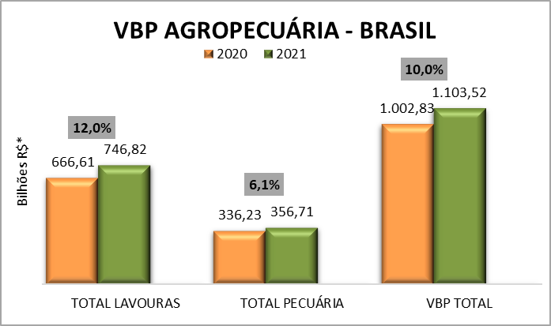
12º | Tomate | 10,336,976,282 | 0.9% |  |  |  | 11º | Rondônia | 19,197,599,166 | 1.7% | 5º | Minas Gerais | 111,459,752,685
13º | Batata - inglesa | 7,623,171,841 | 0.7% |  |  |  | 12º | Maranhão | 16,800,664,746 | 1.5%
14º | Uva | 6,555,748,547 | 0.6% |  |  |  | 13º | Tocantins | 16,597,897,134 | 1.5%
15º | Cacau | 3,945,676,764 | 0.4% |  |  |  | 14º | Espírito Santo | 13,437,171,901 | 1.2% |  | Participação dos Estados no Valor Bruto da Produção |  | Participação das regiões no Valor Bruto da Produção
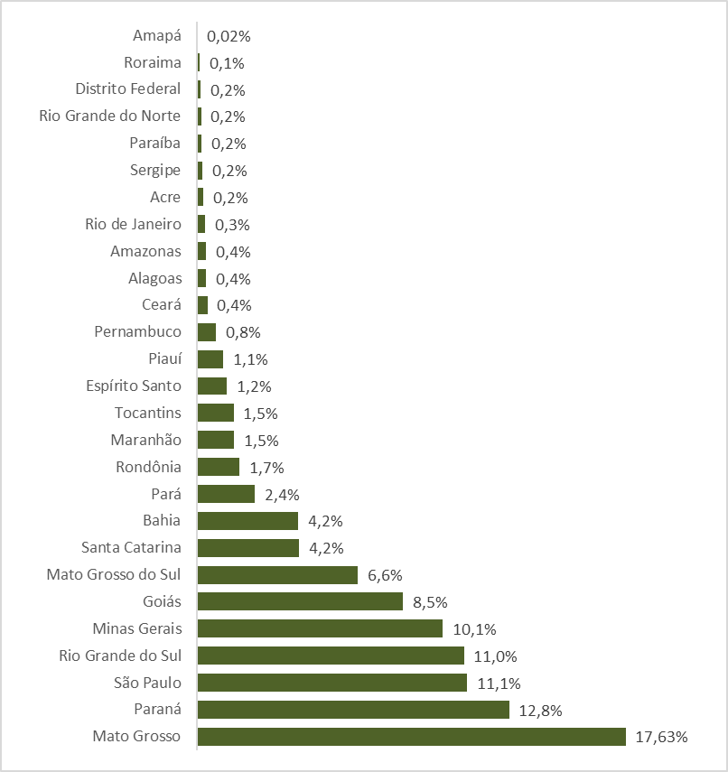
Centro-Oeste | 1
Sul
Sudeste
Nordeste
Norte
16º | Amendoim | 2,713,236,389 | 0.2% |  |  |  | 15º | Piauí | 11,863,915,822 | 1.1%
17º | Mamona | 88,832,926 | 0.01% |  |  |  | 16º | Pernambuco | 8,689,903,749 | 0.8%
 | TOTAL LAVOURAS | 746,817,420,010 | 67.7% |  |  |  | 17º | Ceará | 4,686,150,548 | 0.4%
1º | Bovinos | 153,923,306,762 | 13.9% |  |  |  | 18º | Alagoas | 4,021,970,079 | 0.4%
2º | Frango | 104,830,878,971 | 9.5% |  |  |  | 19º | Amazonas | 3,907,995,690 | 0.4%
3º | Leite | 50,108,571,827 | 4.5% |  |  |  | 20º | Rio de Janeiro | 3,598,752,104 | 0.3%
4º | Suínos | 30,323,048,213 | 2.7% |  |  |  | 21º | Acre | 2,701,058,060 | 0.2%
5º | Ovos | 17,521,492,374 | 1.6% |  |  |  | 22º | Sergipe | 2,568,819,409 | 0.2%
 | TOTAL PECUÁRIA | 356,707,298,148 | 32.3% |  |  |  | 23º | Paraíba | 1,955,186,464 | 0.2%
 | VBP TOTAL | 1,103,524,718,158 | 100.0% |  |  |  | 24º | Rio Grande do Norte | 1,842,873,571 | 0.2%
Fonte: CGAPI/DCI/SPA/MAPA |  |  |  |  |  |  | 25º | Distrito Federal | 1,748,279,251 | 0.2%
* Valores deflacionados pelo IGP-DI da FGV - setembro/2021. |  |  |  |  |  |  | 26º | Roraima | 1,090,131,910 | 0.1%
 |  |  |  |  |  |  | 27º | Amapá | 191,714,419 | 0.02%
 |  |  |  |  |  |  |  | Total Brasil | 1,103,524,718,158 | 100%
 |  |  |  |  |  |  | Fonte: CGAPI/DCI/SPA/MAPA
 |  |  |  |  |  |  | * Valores deflacionados pelo IGP-DI da FGV - setembro/2021.

